상품제안서
트립백 여행용 파우치 가방 | 상품코드: F16863

 |  |  |  |  |  |  | 02-412-0044 | www.easy1.co.kr
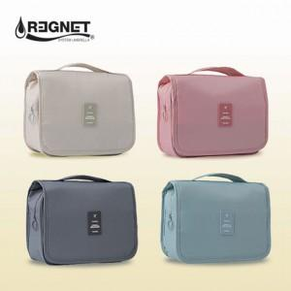 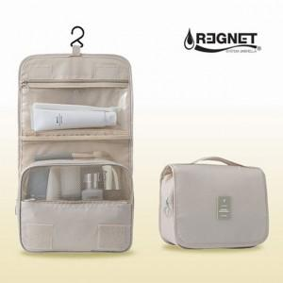 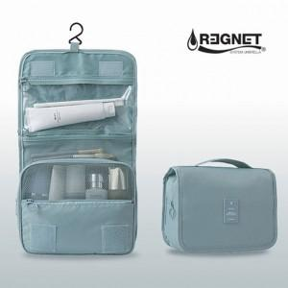

【상세/제작정보】

【인쇄/포장옵션】 | 실크 / 포장불가능

【공급단가】 | 수량 | 100~ | 300~ | 500~ | 1,000~ | 3,000~
*VAT별도 | 단가 | 5,940원 | 5,720원 | 5,500원 | 5,280원 | 5,140원

【상품 URL】 | http://www.easy1.co.kr/src/goods_detail.php?gdno=16863

